상품제안서
주방세제 4L X 2개 리필형 파인향1종 과일세척 | 상품코드: S30037

 |  |  |  |  |  |  | 02-713-8555 | www.synergygift.co.kr
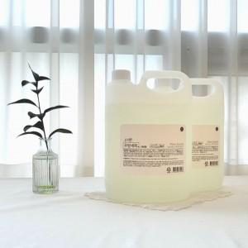

【상세/제작정보】

【인쇄/포장옵션】 | / 포장불가능

【공급단가】 | 수량 | 50~ | 100~ | 500~ | 1,000~ | 2,000~
*VAT별도 | 단가 | 13,860원 | 13,350원 | 12,840원 | 12,320원 | 12,010원

【상품 URL】 | https://www.synergygift.co.kr:443/src/goods_detail.php?gdno=30037

